2020_08_data
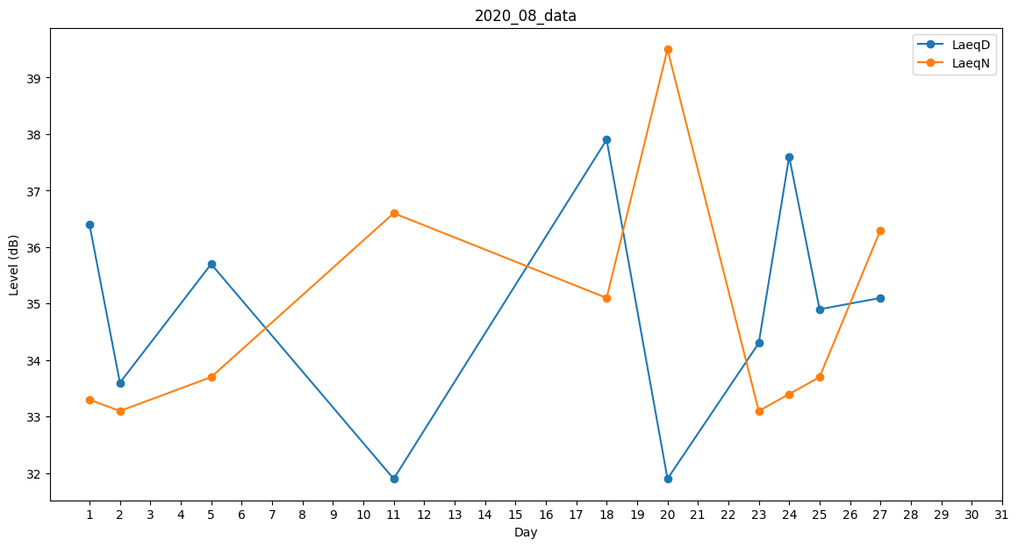
Day | LaeqD | LaeqN
1 | 36.4 | 33.3
2 | 33.6 | 33.1
3 | 32.8 | 0
4 | 34.8 | 0
5 | 35.7 | 33.7
6 | 36.6 | 0
7 | 0 | 0
8 | 35.5 | 0
9 | 0 | 0
10 | 0 | 0
11 | 31.9 | 36.6
12 | 30.7 | 0
13 | 31.9 | 0
14 | 0 | 0
15 | 0 | 0
16 | 0 | 0
17 | 35.5 | 0
18 | 37.9 | 35.1
19 | 34.3 | 0
20 | 31.9 | 39.5
21 | 37.4 | 0
22 | 0 | 38.4
23 | 34.3 | 33.1
24 | 37.6 | 33.4
25 | 34.9 | 33.7
26 | 39.1 | 0
27 | 35.1 | 36.3
28 | 34.9 | 0
29 | 0 | 36.7
30 | 30.1 | 0
31 | 39.5 | 0

